ملخص المؤشرات المالية
إيضاحات :
* (مدة العقد) مرتبطة بورقة (تحليل التدفق النقدي للمشروع) ويمكن تعديل عدد السنوات الواردة بها بالزيادة أو التقليل على أن يتم مراعاة تعديل نطاقات المعادلات المرتبطة بها في ورقة (ملخص المؤشرات المالية) وهي (صافي القيمة الحالية للتدفقات النقدية) و (متوسط الدخل السنوي) و (متوسط صافي الدخل السنوي) و (متوسط الأجرة السنوية) و (IRR) و (NPV).
* (فترة السماح) يتم التعويض عنها بقيمة صفر عن (السنة/السنوات) الغير مدفوعة للصف الخاص الذي يخص (استئجارالأرض) بورقة (تحليل التدفق النقدي للمشروع) حسب مواصفات الفرصة المراد التقديم عليها.
* (الزيادة الإيجارية المتكررة) و (نسبة الزيادة الإيجارية) منعكسة في الصف الخاص بقيمة (استئجار الأرض) حسب السنوات في ورقة (تحليل التدفق النقدي للمشروع).
* (تكاليف التطوير) يمكن الاستعانة بالجدول المستخدم حالياً أو إدخال إجمالي التكاليف بشكل مباشر.
* (مخصص شراء الأرض) هي القيمة المتبقية من (صافي القيمة الحالية للتدفقات النقدية) بعد خصم (تكاليف التطوير).
* أيقونة (اضغط للوصول إلى أعلى عطاء سنوي يمكن تقديمه) تعتمد على إيجاد أعلى رقم يخص (قيمة العطاء المقترح) وذلك عندما تكون صافي التدفقات النقدية للمشروع (NPV) صفر وهو أقل مؤشر مقبول للدخول في الفرصة الاستثمارية.
مدة العقد (سنوات) | 20 | صافي القيمة الحالية للتدفقات النقدية | 65,894,970.58 ر.س.‏
فترة السماح (سنوات) | 2 | مخصص شراء الأرض | 6,600,150.58 ر.س.‏
زيادة إيجارية متكررة (سنوات) | 5 | نسبة التأجير من مخصص شراء الأرض | 18.61%
نسبة الزيادة الإيجارية | 10%
معدل الرسملة | 7.00%
تكاليف التطوير (تكاليف رأسمالية) | 59,294,820.00 ر.س.‏
إجمالي الدخل | 30,000,000.00 ر.س.‏ | متوسط الدخل السنوي | 27,000,000.00 ر.س.‏
صافي الدخل | 25.00% | متوسط صافي الدخل السنوي | 6,750,000.00 ر.س.‏
 |  | متوسط الأجرة السنوية | 1,302,215.84 ر.س.‏
 |  | نسبة التأجير من إجمالي الدخل | 5%
 |  | نسبة التأجير من صافي الدخل | 19%
مساحة الأرض (م2) | 10,000.00 | IRR | 7%
معامل البناء | 2.5 | NPV | 0.00 ر.س.‏
نسبة البناء | 60%
إجمالي مسطحات البناء (م2) | 25,000.00 | الإيجار السنوي (قيمة العطاء المقترح) | 1,228,215.84 ر.س.‏
أعمال الموقع العام (م2) | 4,000.00
مسطح القبو (م2) | 10,000.00
تكلفة البناء (ريال/متر2) | 2,000.00 ر.س.‏
تكلفة أعمال الموقع العام (ريال/متر2) | 500.00 ر.س.‏
تكلفة القبو (ريال/متر2) | 3,000.00 ر.س.‏ |  |  | خلية تتطلب إدخال بيانات
إجمالي تكلفة الإنشاءات | 52,013,000.00 ر.س.‏ |  |  | خلية تظهر كنتيجة لمعادلة حسابية
تكاليف التصميم والإشراف الهندسي | 7% |  |  | مدخلات تتطلب تعديل على الجدول في ورقة (تحليل التدفق النقدي للمشروع)
تكاليف غير مباشرة | 5%
مخاطر ارتفاع الأسعار | 2%
إجمالي تكاليف التطوير | 59,294,820.00 ر.س.‏

رسم توضيحي (1)
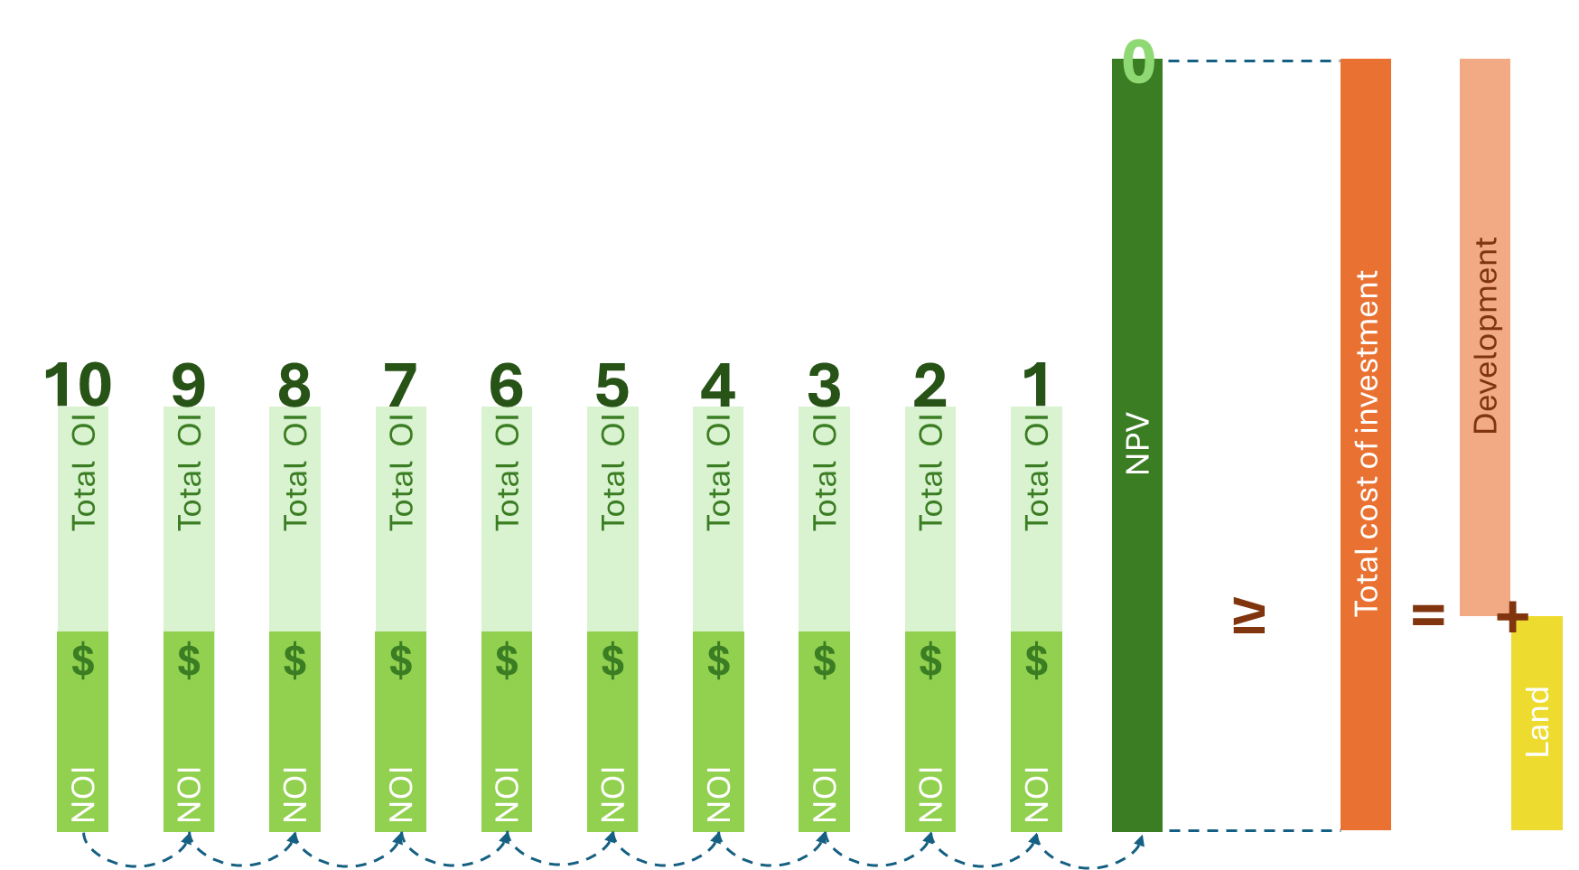

رسم توضيحي (2)
